Graficos
Análisis de costos
 | Cadmin | Cfinan | Total | Optimo
31 | 581 | 93 | 674 | 465
35 | 516 | 105 | 621 | 465
39 | 465 | 116 | 581 | 465
43 | 423 | 128 | 550 | 465
46 | 387 | 139 | 527 | 465
50 | 358 | 151 | 509 | 465
54 | 332 | 163 | 495 | 465
58 | 310 | 174 | 484 | 465
62 | 290 | 186 | 476 | 465
66 | 273 | 198 | 471 | 465
70 | 258 | 209 | 467 | 465
74 | 245 | 221 | 465 | 465
77 | 232 | 232 | 465 | 465
81 | 221 | 244 | 465 | 465
85 | 211 | 256 | 467 | 465
89 | 202 | 267 | 469 | 465
93 | 194 | 279 | 473 | 465
97 | 186 | 290 | 476 | 465
101 | 179 | 302 | 481 | 465
105 | 172 | 314 | 486 | 465
108 | 166 | 325 | 491 | 465
 | EOQ | R
0.00 | 77.459666924 | 3.4615384615 | 0 | 0
0.41 | 3.4615384615 | 3.4615384615 | 0 | 0
0.43 | 0 | 3.4615384615 | 0 | 0
0.43 | 77.459666924 | 3.4615384615 | 0 | 0
0.84 | 3.4615384615 | 3.4615384615 | 0 | 0
0.86 | 0 | 3.4615384615 | 0 | 0
0.86 | 77.459666924 | 3.4615384615 | 0 | 0
1.27 | 3.4615384615 | 3.4615384615 | 0 | 0
1.29 | 0 | 3.4615384615 | 0 | 0
1.29 | 77.459666924 | 3.4615384615 | 0 | 0
1.70 | 3.4615384615 | 3.4615384615 | 0 | 0
1.72 | 0 | 3.4615384615 | 0 | 0
1.72 | 77.459666924 | 3.4615384615 | 0 | 0
2.13 | 3.4615384615 | 3.4615384615 | 0 | 0
2.15 | 0 | 3.4615384615 | 0 | 0
2.15 | 77.459666924 | 3.4615384615 | 0 | 0
2.56 | 3.4615384615 | 3.4615384615 | 0 | 0
2.58 | 0 | 3.4615384615 | 0 | 0
2.58 | 77.459666924 | 3.4615384615 | 0 | 0

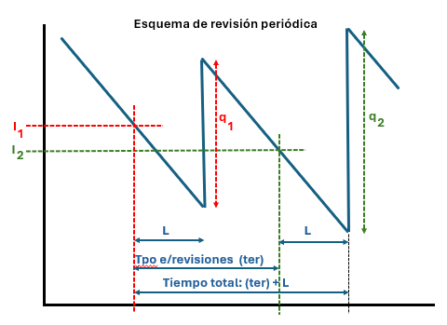
 | 0
 | 0
 | 0
 | 0
 | 0
 | 0

